Sheet1
20190575학번 송시윤

컴퓨터의 목적:고사양 게임 구동용cpu:i5-9400f 가
격:217,670원 선정이유 7세대에서 8세대로 넘어오면서
쿼드 코어에서 헥사 코어로 바뀌면서 성능이 대폭 상향
되었다 35만원대인 i7-6700보다 성능이 좋으며
 | 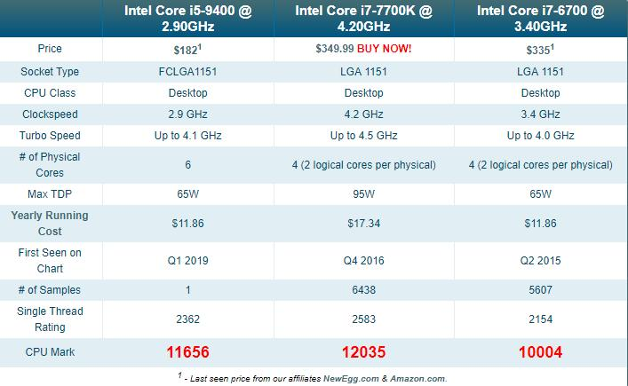
i7-7700k와도 크게
성능이 많이 차이 나지 않아서 가격 대비 성능에서는
효율적이라서
기능:중앙처리장치 모든 데이터를 처리하는 장치이다
램카드:삼성 DDR4 8GB PC4-21300 2개
가격:100,240원 이유:국산 제품이고 고사양 게임을 위

해서는 16G가 필요하다 필자가 사용하는 컴퓨터는 8G
인데 배틀필드 1게임을 돌렸을 때 버벅거렸다 권장사양
에서 다 만족했는데 램이 16기가가 아니었기 때문에
16G를 선택했다
기능:처리 속도를 빠르게 한다 딸리면 끊김 현상이 발
생할 수 있다
 | 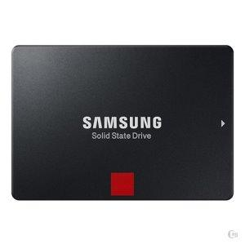
저장 장치:삼성 SSD860PRO 256G 가격:187,620원
이유:필자는 삼성 SSD850evo를 사용하고 있는 중이다
가끔씩 게임 또는 작업을 하는 도중 프리징 현상이 발
상하여 돈을 조금 더 투자하여 SSD860PRO를 택했다
또한 국내 제품이라 AS 받기가 쉽다 128G로는 용량이
부족하기 때문에 256G를 선택했다
기능:저장 역할을 하는데 HDD대비 속도가 매우 빠르다
저장장치: WD 1TB BLUE WD10EZEX
가격:48,230원
이유:SSD256G 만으로는 고사양게임을 저장하기에는
 | 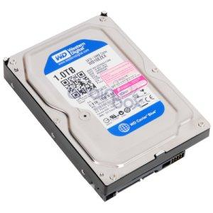
부족할까봐 저렴한 WD1TB를 선택했다
기능:저장역할을한다 SSD대비 느리지만 용량은 많다
메인보드:MSI B360M 박격포
가격:48,230원
이유:SSD cpu 그래픽카드 ram등에 돈을 투자하고 메
인보드는 호환 만되는 저렴한 MSI B360M 박격포를 선
택했다

기능:컴퓨터 부품들을 끼어넣을 수 있는 뼈대역할을 한
다
그래픽카드:gtx1660ti 6G
가격:36만5천원
이유:40만원대인 gtx1070과 비교하면 약간높은 성능
최신그래픽카드 또한 메모리용량 6G라서 고사양 모니
터를 구동시키는데 적합하다
 | 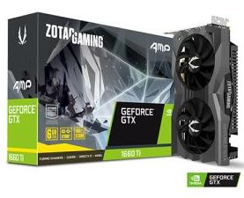
기능:게임구동 비디오등을 볼 때 성능 품질등을 좌우한
다 또한 화면 송출 역할을 한다
파워:COOLMAX TAURUS 700W 80Plus Bronze
230V EU
가격:63600원 이유:호환성에 중점을 두고 다른 부품들
에 돈을 더 투자하여 성능을 올리기위해서
 | 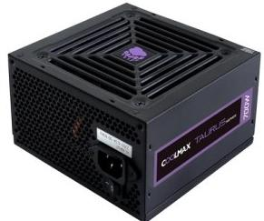
기능:각부품들에 전력을 공급한다
케이스:마이크로닉스 Frontier H300 화이트
이유:하얀색과 파란색의 조합이 어울려서
호완성체크
 | 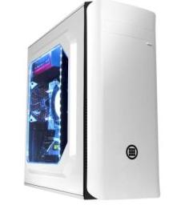
모니터:뷰소닉 VX2458 리얼 144 게이밍 무결점
이유:144주사율 이면서 저렴한 모니터를 선택함
가격:249,210원

키보드:ABKO K-A4U
가격:5000원
이유:필자가 2년동안 사용해본 키보드 또한 필자는 키
보드에서 빛이 나오는 것을 싫어함
빛이 안나오는 이 키보드를 선택함

호완성체크
 | 